Krycí plech L2
ISOTRA a.s. |  | E - mail: objednavky@isotra.cz
Bílovecká 2411/1, 746 01 OPAVA | TEL: +420 553 685 100, FAX: +420 553 685 110 | www.isotra.cz
Objednávkový formulář krycí plechy pro venkovní žaluzie - List 2
Krycí plech
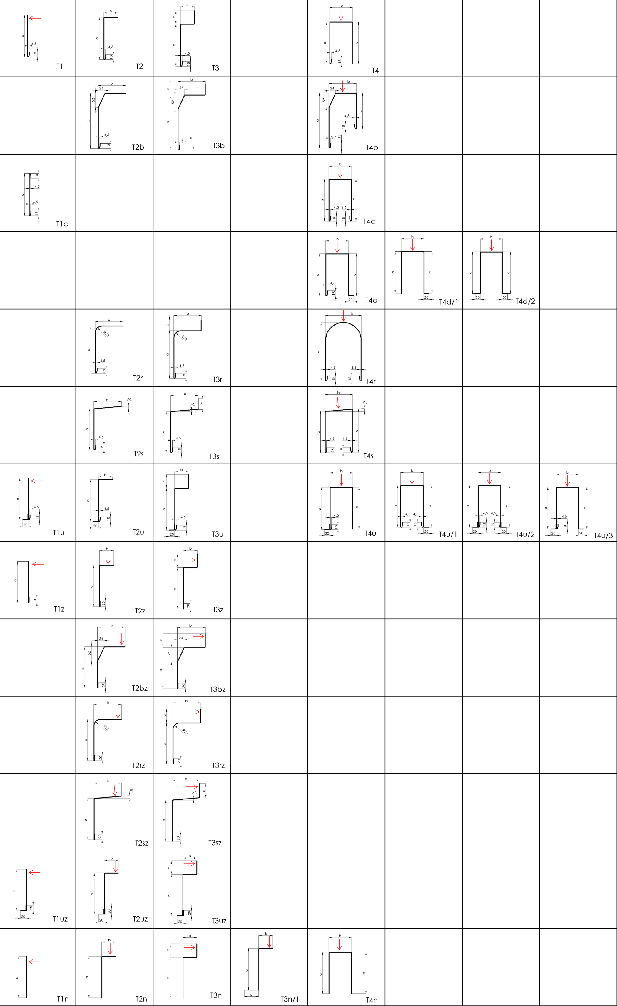

Platnost: od 01.03. 2020
Pro veškeré obchodní vztahy platí ustanovení Všeobecných obchodních podmínek fa. ISOTRA a.s. v platném znění, pokud není stanoveno jinak.

